关系图
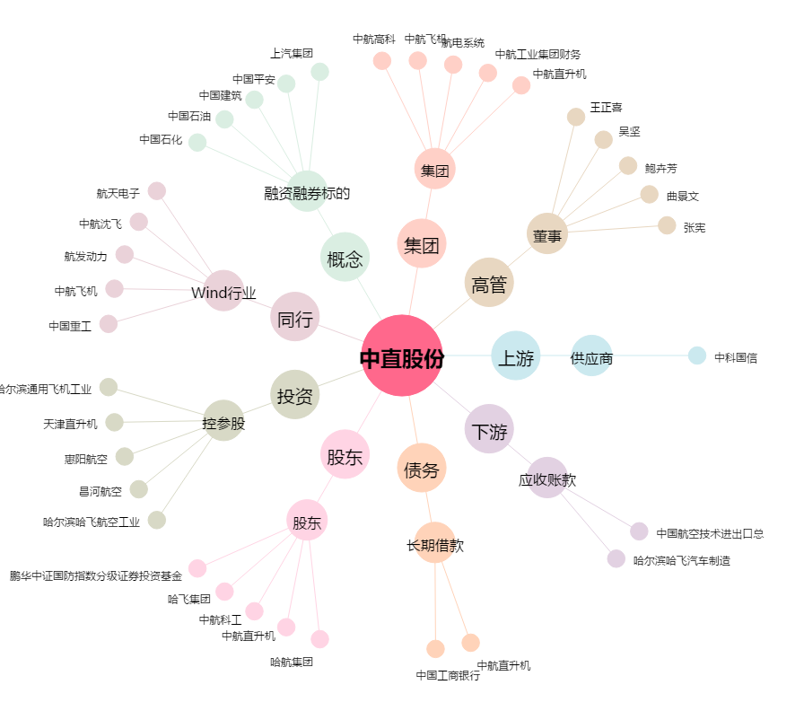
中直股份[600038.SH] - 关系概览图

